上和园周边公租房项目
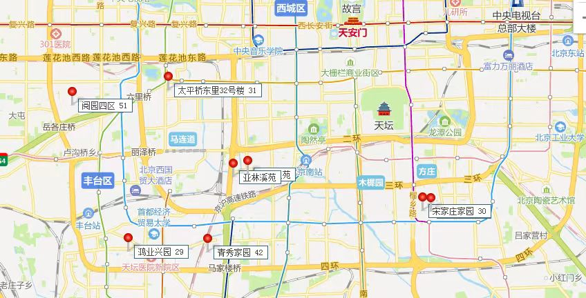
项目名称 | 租金（元/平方米·月）
太平桥东里32号楼 | 31
阅园四区 | 51
鸿业兴园 | 29
青秀家园 | 42
宋家庄家园 | 30

